HOTEL
 |  |  |  |  |  | APARTAMENTOS ESTELAR
 |  |  |  |  |  | $359,084 | NETA

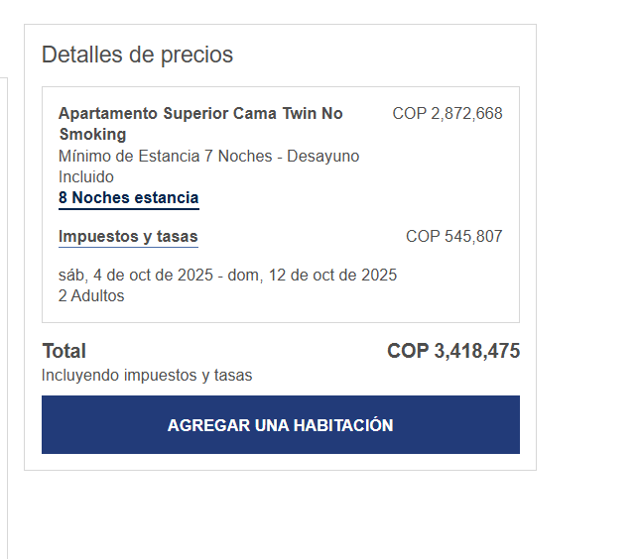

X NOCHE |  |  | 07 NOCHES
$400,000 | 6 | $2,400,000 | 4-5-6-7-8-9 | $600
$490,000 | 2 | $980,000 | 11 - 12 | $245
TOTAL COP |  | $3,380,000 | TOTAL USD | $845 | $106
 |  |  | CAMBIO $4.000

